Hoja1
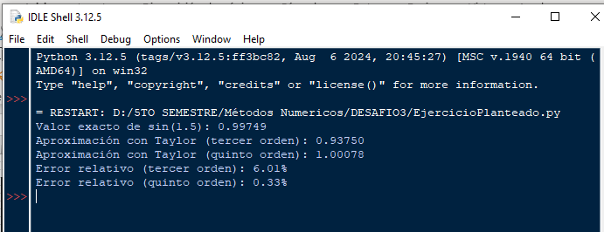
UNIV. VILLCA MAMANI MARIA BELEN | EJERCICIO EN EXCEL

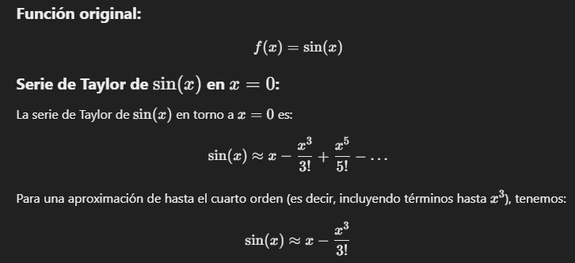
 | X | 1.5
 | Valor exacto: | 0.9974949866
 | Aproximación con la serie de Taylor de tercer orden: |  | 0.9375
 | Aproximación con la serie de Taylor de quinto orden: |  | 1.00078125
 | Error relativo para el tercer orden: |  | 6.75
 | Error relativo para el quinto orden: |  | 0.32945162032

EJERCICIO EN PYTHON
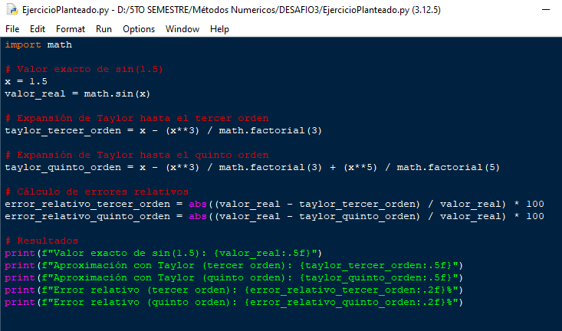

CORRIDA

